SOAL
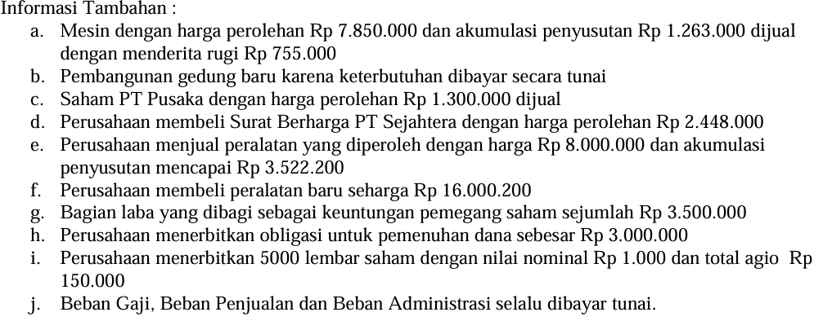
PT INDONUSA PERSADA
LAPORAN LABA RUGI
Untuk Periode yang Berakhir 31 Desember 2018
(Dalam Rupiah)
Penjualan |  | 55,650,000
Retur Penjualan |  | -2,250,000
Potongan Penjualan |  | -1,025,000
Penjualan Bersih |  | 52,375,000
Persediaan Barang Dagang Awal | 7,626,800
Pembelian | 28,565,700
Biaya Angkut Pembelian | 2,650,000
Retur Pembelian | -1,255,600
Potongan Pembelian | -1,023,400
Persediaan Akhir | -5,862,500
Harga Pokok Penjualan |  | -30,701,000
Laba Kotor |  | 21,674,000
Beban Operasi :
Beban Gaji | 5,674,000
Beban Penyusutan Aktiva Tetap | 316,000
Beban Kerugian Piutang tak tertagih | 120,500
Beban Iklan | 240,000
Beban Asuransi Gedung | 150,000
Beban Penjualan | 320,000
Beban Administrasi | 123,000
Beban Operasi Lainnya | 1,625,000
Total Beban Operasi |  | 8,568,500
Laba Operasi |  | 13,105,500

Pendapatan Lain-lain :
Pendapatan Bunga | 125,000
Keuntungan penjualan Surat Berharga | 525000
Keuntungan Penjualan Peralatan | 625,000
Jumlah Pendapatan Lain-lain |  | 1,275,000
Beban Lain-lain :
Beban Bunga | 45,000
Kerugian Penjualan Mesin | 755,000
Jumlah Beban Lain-lain |  | -800,000
Laba sebelum pajak penghasilan |  | 13,580,500
Pajak Penghasilan |  | -659,025
Laba Bersih setelah pajak |  | 12,921,475

NERACA KOMPARATIF
 | 31-Dec-18 | 31-Dec-17 | Selisih
Aktiva :
Kas | 12,370,825 | 2,875,850 | 9,494,975
Piutang Dagang | 5,622,700 | 3,217,500 | 2,405,200
Cadangan Kerugian Piutang | -281,375 | -160,875 | -120,500
Wesel Tagih | 1,500,000 | 1,500,000 | 0
Persediaan | 5,862,500 | 7,626,800 | -1,764,300
Iklan Dibayar di Muka | 720,000 | 960,000 | -240,000
Asuransi Dibayar di Muka | 750,000 | 900,000 | -150,000
Beban Dibayar di Muka | 560,000 | 680,000 | -120,000
Investasi dalam Surat Berharga | 3,673,000 | 2,525,000 | 1,148,000
Selisih Harga Pasar dan Harga Perolehan Surt Berharga | 190,000 | 165,000 | 25,000
Tanah | 10,000,000 | 10,000,000 | 0
Gedung | 15,750,000 | 11,625,000 | 4,125,000
Akm Peny Gedung | -3,795,000 | -3,675,000 | -120,000
Mesin | 6,935,000 | 14,785,000 | -7,850,000
Akm Peny Mesin | -1,625,000 | -2,765,000 | 1,140,000
Peralatan | 20,375,800 | 12,375,600 | 8,000,200
Akm Peny Peralatan Kantor | -2,785,600 | -6,234,800 | 3,449,200
Total Aktiva | 75,822,850 | 56,400,075 | 19,422,775

Kewajiban
Utang Dagang | 3,575,800 | 2,234,500 | 1,341,300
Wesel Bayar | 4,500,000 | 4,500,000 | 0
Beban yang Masih Harus dibayar | 360,000 | 325,000 | 35,000
Utang Bunga | 135,000 | 90,000 | 45,000
Utang PPh | 325,000 | 920,000 | -595,000
Utang Deviden | 2,900,000 | 1,900,000 | 1,000,000
Utang Obligasi | 3,000,000 | 0 | 3,000,000
Total Kewajiban | 14,795,800 | 9,969,500 | 4,826,300

Ekuitas Pemegang Saham
Saham Biasa | 35,000,000 | 30,000,000 | 5,000,000
Agio Saham Biasa | 775,000 | 625,000 | 150,000
Akumulasi Laba Komprehenshif | 190,000 | 165,000 | 25,000
Laba Tidak Dibagi | 25,062,050 | 15,640,575 | 9,421,475
Total Ekuitas Pemegang Saham | 61,027,050 | 46,430,575 | 14,596,475
Total PASSIVA | 75,822,850 | 56,400,075 | 19,422,775

